Hoja1
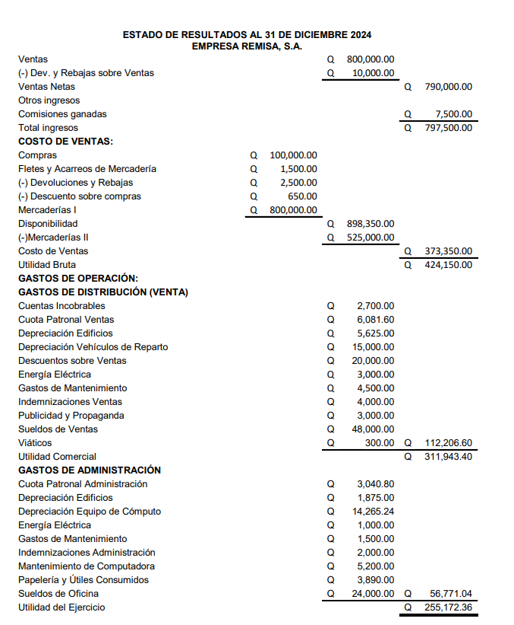
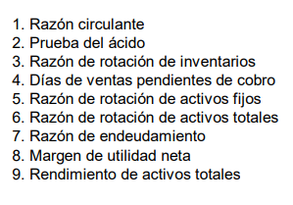

 | Activo circulante | Q955,000.00 | 4.3843057463 | La empresa tiene una buena capacidad para pagar sus deudas, ya que por cada quetzal en deuda tiene 4 quetzales en activos circulante para pagar sus dudas
 | Pasivo circulante | Q217,822.40

 | Activo circulante | Q955,000.00 | Q430,000.00 |  | En el corto plazo la empresa por 1 quetzal de dueda posee la capacidad de pagar 1.97 quetzles
mercaderia | Inventario | Q525,000.00 |  | 1.97
 | Pasivo circulante | Q217,822.40

 | Costo de ventas | Q373,350.00 | 0.71114285714 | veces | La empresa no tiene la capacidad de rotar su inventario al 100% en este período, es decir, que en un año no fue capaz de rotar todo su inventario, lo que explica que el inventario esté muy elevado, porque todo lo que no está vendiendo se está acumulando
mercadería | Inventario | Q525,000.00

Cuentas por cobrar | Doc. Por cobrar | Q20,000.00 | 40.50 | días | Si la empresa extiende un crédito por venta, en promedio tarda 40 días en cobrar, es decir, en ver el ingreso de esa venta
 | Clientes | Q70,000.00
 | Ventas anuales | Q800,000.00

 | Ventas netas | Q790,000.00 | 3.42 | veces | La empresa está sacando buen provecho de sus activos fijos, porque por cada quetzal que tiene invertido en los activos fijos, está generando 3.42 quetzales en ventas
 | Activos fijos netos | Q231,034.76

 | Ventas netas | Q790,000.00 | 0.67 | veces | Mi activo es mayor que las ventas, lo que quiere decir que no estoy utilizando correctamente mis activos para generar ventas, o para este caso en específico se puede culpar a la acumulación de demasiada mercadería
 | Activos totales | Q1,186,034.76

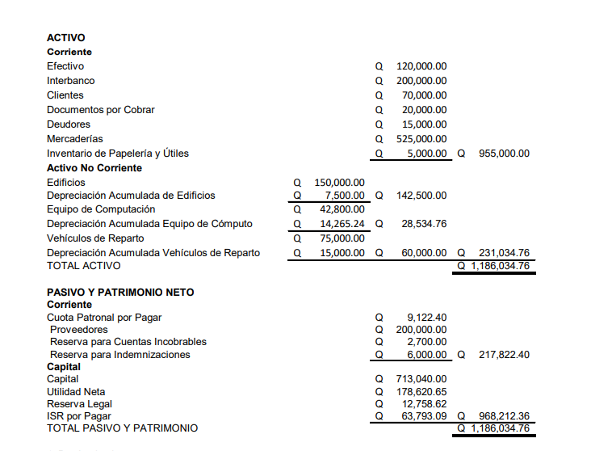
 | Pasivo totales | Q217,822.40 | 18.37 | Esto quiere decir que el 18.37% de nuestros activos no son totalmente de nosotros, esto porque fueron financiados por terceros, esto quiere decir también que estamos aprovechando en un 18% el dinero de otros y no el nuestro.
 | Activos totales | Q1,186,034.76

 | Utilidad neta | Q178,620.65 | 0.23 | En general es un buen margen de utilidad, sin embargo, para este caso específico se podría ver la parte de proveedores para hacer que la utilidad neta sea mayor
 | Ventas netas | Q790,000.00

 | Utilidad neta | Q255,172.36 | 0.22 | Por cada quetzal que tengo invertido en activos me genera 15% de beneficios o ganancias
 | Activos totales | Q1,186,034.76

Hoja2
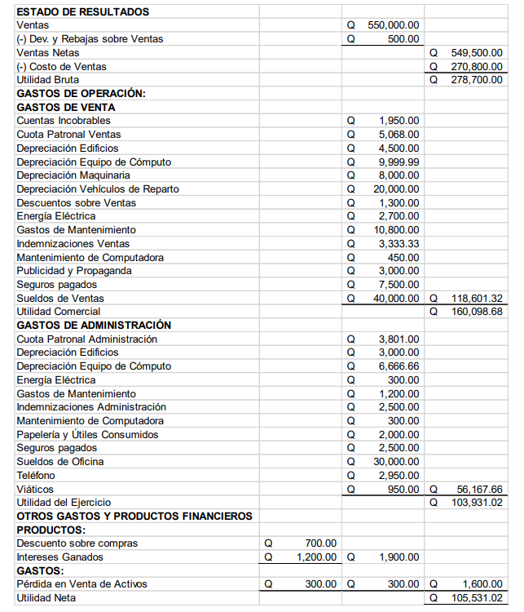
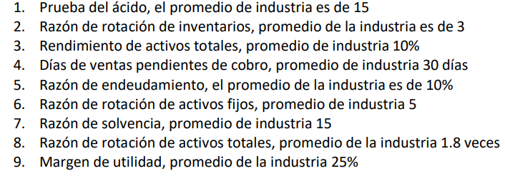

 | Activo circulante | Q734,000.00 | 14.794884411 | Realmente estoy al margen del promedio y en general el valor es muy bueno, ya que por cada quetzal de deuda tengo la capacidad de 14.80 veces de solventar la deuda
 | Inventario | Q175,000.00
 | Pasivo circulante | Q37,783.33

 | Costo de ventas | Q270,800.00 | 1.5474285714 | Realmente estamos mal, ya que practicamente la competencia está rotando su inventario al doble que nosotros, pueden haber 2 escenarios que ellos verdaderamente estén vendiendo mas y agotando existencias o que nosotros estamos produciendo más de lo que vendemos y no logramos agotar existencias
 | Inventario | Q175,000.00

 | Utilidad neta | Q79,148.27 | 0.075247918313 | Respecto al promedio estamos igual, es decir, que estamos utilizando nuestros activos de la misma forma que ellos para generar beneficios
 | Activos totales | Q1,051,833.35

Cuentas por cobrar | Clientes | Q60,000.00 | 42.545454545 | Hay que recortar el tiempo al que extendemos nuestro créditos, ya que la industria les da menos tiempo y nosotros estamos permitiendo que otras personas trabajen más tiempo con nuestro dinero y nosotros estamos tardando en recuperar y volver a invertir
 | Doc. Por cobrar | Q5,000.00
 | Ventas anuales | Q550,000.00

 | Pasivos totales | Q37,783.33 | 3.5921403329 | Estamos bajos en comparación a la industria y estamos perdiendo la oportunidad de sacarle mayor provecho al dinero de terceros, la industria está aprovechando más el financiamiento y está obteniendo más beneficios de esto
 | Activos totales | Q1,051,833.35
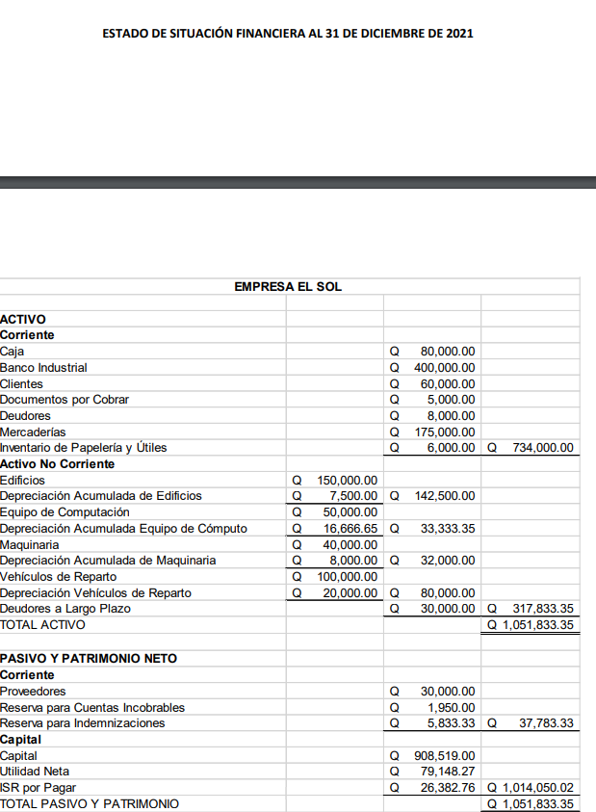

 | Ventas netas | Q549,500.00 | 0.74863760218 | Realmente estamos mal porque quiere decir que nuestros activos fijos no estan contribuyendo a generar ventas, esto puede ser porque no se está aprovechando al máximo nuestra maquinaria o que se pudo haber hecho una mala inversión en activos fijos innecesarios
 | Activos fijos netos | Q734,000.00

 | Activo circulante | Q734,000.00 | 19.426556632 | Estamos muy bien, porque quiere decir que tenemos más capacidad para cubrir nuestras deudas que los demás, sin embargo tenemos que cuidar que no siga aumentando ya que no es bueno tener demasiada liquidez, ya que no estaría aprovechando el dinero estancado
 | Pasivo circulante | Q37,783.33

 | Ventas netas | Q549,500.00 | 0.52242116111 | Estamos utilizando mal nuestros activos ya que no están contribuyendo a la generación de ventas, una causa de esto puede ser que tenemos demasiado en bancos, es decir, tenemos dinero estancado el cual podriamos invertir en otros proyectos y sacarle provecho
 | Activos totales | Q1,051,833.35

 | Utilidad neta | Q105,531.02 | 0.19204917197 | Debemos mejorar nuestra utilidad, lo principal es diminuir costos y sacar el máximo provecho de nuestros activos fijos, que ya vimos que nuestra máquinas no están siendo del todo aprovechadas
 | Ventas netas | Q549,500.00

